HMN
WWW.HermanoElectric.by
моб.тел: +37533 3468915 (МТС) +375292966055(МТС) сайт: www.hermanoelectric.by e-mail: hermanoelectric@gmail.com
Наименование товара выделенного черным цветом-товар есть в наличии.
Наименование товара выделенного синим цветом-поставка товара в течении 3 недель.
Наименование товара выделенного красным цветом-поставка товара через 4 недели.
 |  | БАЗОВАЯ ЦЕНА (ПО ПРЕДОПЛАТЕ) |  |  |  |  | ЦЕНА С ОТСРОЧКОЙ ПЛАТЕЖА ДО 10 ДНЕЙ |  |  |  |  | ЦЕНА С ОТСРОЧКОЙ ПЛАТЕЖА ДО 15 ДНЕЙ
 |  |  | ИТОГО: | 0.00 |  |  |  | ИТОГО: | 0.00 |  |  |  | ИТОГО: | 0.00
Артикул | Наименование | КОЛ-ВО В УПАКОВКЕ | Заказ,шт | Цена без НДС | Цена с НДС | Сумма | КОЛ-ВО В УПАКОВКЕ | Заказ,шт | Цена без НДС | Цена с НДС | Сумма | КОЛ-ВО В УПАКОВКЕ | Заказ,шт | Цена без НДС | Цена с НДС | Сумма

 | V- СЕРИЯ(скрытая установка ) - цвет белый
V-111Р(w) | ВЫКЛЮЧАТЕЛЬ ОДНОКЛАВИШНЫЙ - 10А (МЕХАНИЗМ) | 12 |  | 1.77 | 2.12 | 0.00 | 12 |  | 1.86 | 2.23 | 0.00 | 12 |  | 1.95 | 2.34 | 0.00
V-111NР(w) | ВЫКЛЮЧАТЕЛЬ ОДНОКЛАВИШНЫЙ С ПОДСВЕТКОЙ-10А (МЕХАНИЗМ) | 12 |  | 2.31 | 2.77 | 0.00 | 12 |  | 2.43 | 2.91 | 0.00 | 12 |  | 2.54 | 3.05 | 0.00
V-121Р(w) | ВЫКЛЮЧАТЕЛЬ ДВУХКЛАВИШНЫЙ -10А (МЕХАНИЗМ) | 12 |  | 2.43 | 2.92 | 0.00 | 12 |  | 2.55 | 3.06 | 0.00 | 12 |  | 2.67 | 3.21 | 0.00
V-121NР(w) | ВЫКЛЮЧАТЕЛЬ ДВУХКЛАВИШНЫЙ С ПОДСВЕТКОЙ-10А (МЕХАНИЗМ) | 12 |  | 3.12 | 3.74 | 0.00 | 12 |  | 3.28 | 3.93 | 0.00 | 12 |  | 3.43 | 4.12 | 0.00
V-112Р(w) | ВЫКЛЮЧАТЕЛЬ ОДНОКЛАВИШНЫЙ ПРОХОДНОЙ-10А (МЕХАНИЗМ) | 12 |  | 2.13 | 2.56 | 0.00 | 12 |  | 2.24 | 2.69 | 0.00 | 12 |  | 2.34 | 2.81 | 0.00
V-112NР(w) | ВЫКЛЮЧАТЕЛЬ ОДНОКЛАВИШНЫЙ ПРОХОДНОЙ С ПОДСВЕТКОЙ -10А (МЕХАНИЗМ) | 12 |  | 2.55 | 3.06 | 0.00 | 12 |  | 2.68 | 3.21 | 0.00 | 12 |  | 2.81 | 3.37 | 0.00
V-122Р(w) | ВЫКЛЮЧАТЕЛЬ ДВУХКЛАВИШНЫЙ ПРОХОДНОЙ -10А (МЕХАНИЗМ) | 12 |  | 2.76 | 3.31 | 0.00 | 12 |  | 2.90 | 3.48 | 0.00 | 12 |  | 3.03 | 3.64 | 0.00
V-122NР(w) | ВЫКЛЮЧАТЕЛЬ ДВУХКЛАВИШНЫЙ ПРОХОДНОЙ С ПОДСВЕТКОЙ-10А (МЕХАНИЗМ) | 12 |  | 3.57 | 4.28 | 0.00 | 12 |  | 3.75 | 4.50 | 0.00 | 12 |  | 3.93 | 4.71 | 0.00
V-141Р(w) | ВЫКЛЮЧАТЕЛЬ ОДНОКЛАВИШНЫЙ ПЕРЕКРЕСТНЫЙ-10А (МЕХАНИЗМ) | 12 |  | 3.72 | 4.46 | 0.00 | 12 |  | 3.90 | 4.68 | 0.00 | 12 |  | 4.09 | 4.90 | 0.00
V-109Р(w) | ДИММЕР-СВЕТОРЕГУЛЯТОР МОЩНОСТЬЮ-500W (МЕХАНИЗМ) | 10 |  | 6.91 | 8.30 | 0.00 | 10 |  | 7.26 | 8.71 | 0.00 | 10 |  | 7.61 | 9.13 | 0.00
V-129Р(w) | РОЗЕТКА БЕЗ ЗАЗЕМЛЕНИЯ-16A (МЕХАНИЗМ) | 12 |  | 1.94 | 2.32 | 0.00 | 12 |  | 2.03 | 2.44 | 0.00 | 12 |  | 2.13 | 2.56 | 0.00
V-139(w) | РОЗЕТКА ДВОЙНАЯ БЕЗ ЗАЗЕМЛЕНИЯ В СБОРЕ-16A | 7 |  | 3.42 | 4.11 | 0.00 | 7 |  | 3.60 | 4.31 | 0.00 | 7 |  | 3.77 | 4.52 | 0.00
V-149Р(w) | РОЗЕТКА С ЗАЗЕМЛЕНИЕМ-16A (МЕХАНИЗМ) | 12 |  | 2.42 | 2.90 | 0.00 | 12 |  | 2.54 | 3.05 | 0.00 | 12 |  | 2.66 | 3.19 | 0.00
V-169(w) | РОЗЕТКА ДВОЙНАЯ С ЗАЗЕМЛЕНИЕМ В СБОРЕ-16A | 6 |  | 4.56 | 5.47 | 0.00 | 6 |  | 4.79 | 5.74 | 0.00 | 6 |  | 5.01 | 6.02 | 0.00
V-159Р(w) | РОЗЕТКА С ЗАЗЕМЛЕНИЕМ С КРЫШКОЙ-IP44 (МЕХАНИЗМ) | 10 |  | 2.63 | 3.16 | 0.00 | 10 |  | 2.76 | 3.31 | 0.00 | 10 |  | 2.89 | 3.47 | 0.00
V-125Р(w) | РОЗЕТКА ТЕЛЕВИЗИОННАЯ/СПУТНИКОВАЯ (МЕХАНИЗМ) | 12 |  | 2.22 | 2.66 | 0.00 | 12 |  | 2.33 | 2.79 | 0.00 | 12 |  | 2.44 | 2.92 | 0.00
V-124Р(w) | РОЗЕТКА ТЕЛЕФОННАЯ RJ-14 (МЕХАНИЗМ) | 12 |  | 2.17 | 2.61 | 0.00 | 12 |  | 2.28 | 2.74 | 0.00 | 12 |  | 2.39 | 2.87 | 0.00
V-128Р(w) | РОЗЕТКА КОМПЬЮТЕРНАЯ RJ-45 (МЕХАНИЗМ) | 12 |  | 3.72 | 4.47 | 0.00 | 12 |  | 3.91 | 4.69 | 0.00 | 12 |  | 4.10 | 4.92 | 0.00
V-124DР(w) | РОЗЕТКА ДВОЙНАЯ ТЕЛЕФОННАЯ RJ-14+RJ-14 (МЕХАНИЗМ) | 12 |  | 3.14 | 3.76 | 0.00 | 12 |  | 3.29 | 3.95 | 0.00 | 12 |  | 3.45 | 4.14 | 0.00
V-128DР(w) | РОЗЕТКА ДВОЙНАЯ КОМПЬЮТЕРНАЯ RJ-45+RJ-45 (МЕХАНИЗМ) | 12 |  | 5.73 | 6.88 | 0.00 | 12 |  | 6.02 | 7.22 | 0.00 | 12 |  | 6.31 | 7.57 | 0.00
V-184Р(w) | РОЗЕТКА ДВОЙНАЯ RJ-45+RJ-11 (МЕХАНИЗМ) | 12 |  | 5.03 | 6.04 | 0.00 | 12 |  | 5.28 | 6.34 | 0.00 | 12 |  | 5.53 | 6.64 | 0.00
V-188Р(w) | РОЗЕТКА ДВОЙНАЯ USB (МЕХАНИЗМ) | 10 |  | 16.83 | 20.20 | 0.00 | 10 |  | 17.67 | 21.21 | 0.00 | 10 |  | 18.51 | 22.22 | 0.00
V-010(w) | РАМКА НА ОДИН ПОСТ | 12 |  | 0.72 | 0.87 | 0.00 | 12 |  | 0.76 | 0.91 | 0.00 | 12 |  | 0.80 | 0.96 | 0.00
V-020(w) | РАМКА НА ДВА ПОСТА ГОРИЗОНТАЛЬНАЯ | 12 |  | 1.28 | 1.54 | 0.00 | 12 |  | 1.35 | 1.62 | 0.00 | 12 |  | 1.41 | 1.69 | 0.00
V-020-VERTICAL(W) | РАМКА НА ДВА ПОСТА ВЕРТИКАЛЬНАЯ | 12 |  | 1.28 | 1.54 | 0.00 | 12 |  | 1.35 | 1.62 | 0.00 | 12 |  | 1.41 | 1.69 | 0.00
V-030(w) | РАМКА НА ТРИ ПОСТА ГОРИЗОНТАЛЬНАЯ | 12 |  | 1.72 | 2.07 | 0.00 | 12 |  | 1.81 | 2.17 | 0.00 | 12 |  | 1.89 | 2.27 | 0.00
V-030-VERTICAL(W) | РАМКА НА ТРИ ПОСТА ВЕРТИКАЛЬНАЯ | 12 |  | 1.72 | 2.07 | 0.00 | 12 |  | 1.81 | 2.17 | 0.00 | 12 |  | 1.89 | 2.27 | 0.00
V-040(w) | РАМКА НА ЧЕТЫРЕ ПОСТА ГОРИЗОНТАЛЬНАЯ | 12 |  | 2.16 | 2.59 | 0.00 | 12 |  | 2.27 | 2.72 | 0.00 | 12 |  | 2.38 | 2.85 | 0.00
V-050(w) | РАМКА НА ПЯТЬ ПОСТОВ ГОРИЗОНТАЛЬНАЯ | 12 |  | 2.65 | 3.18 | 0.00 | 12 |  | 2.78 | 3.34 | 0.00 | 12 |  | 2.91 | 3.49 | 0.00
 | V- СЕРИЯ(скрытая установка ) - цвет черный
V-111Р(b) | ВЫКЛЮЧАТЕЛЬ ОДНОКЛАВИШНЫЙ - 10А (МЕХАНИЗМ) | 12 |  | 2.14 | 2.57 | 0.00 | 12 |  | 2.25 | 2.70 | 0.00 | 12 |  | 2.35 | 2.82 | 0.00
V-111NР(b) | ВЫКЛЮЧАТЕЛЬ ОДНОКЛАВИШНЫЙ С ПОДСВЕТКОЙ-10А (МЕХАНИЗМ) | 12 |  | 2.68 | 3.22 | 0.00 | 12 |  | 2.82 | 3.38 | 0.00 | 12 |  | 2.95 | 3.54 | 0.00
V-121Р(b) | ВЫКЛЮЧАТЕЛЬ ДВУХКЛАВИШНЫЙ -10А (МЕХАНИЗМ) | 12 |  | 2.74 | 3.28 | 0.00 | 12 |  | 2.87 | 3.45 | 0.00 | 12 |  | 3.01 | 3.61 | 0.00
V-121NР(b) | ВЫКЛЮЧАТЕЛЬ ДВУХКЛАВИШНЫЙ С ПОДСВЕТКОЙ-10А (МЕХАНИЗМ) | 12 |  | 3.42 | 4.11 | 0.00 | 12 |  | 3.60 | 4.31 | 0.00 | 12 |  | 3.77 | 4.52 | 0.00
V-112Р(b) | ВЫКЛЮЧАТЕЛЬ ОДНОКЛАВИШНЫЙ ПРОХОДНОЙ-10А (МЕХАНИЗМ) | 12 |  | 2.44 | 2.92 | 0.00 | 12 |  | 2.56 | 3.07 | 0.00 | 12 |  | 2.68 | 3.22 | 0.00
V-112NР(b) | ВЫКЛЮЧАТЕЛЬ ОДНОКЛАВИШНЫЙ ПРОХОДНОЙ С ПОДСВЕТКОЙ -10А (МЕХАНИЗМ) | 12 |  | 2.92 | 3.51 | 0.00 | 12 |  | 3.07 | 3.68 | 0.00 | 12 |  | 3.21 | 3.86 | 0.00
V-122Р(b) | ВЫКЛЮЧАТЕЛЬ ДВУХКЛАВИШНЫЙ ПРОХОДНОЙ -10А (МЕХАНИЗМ) | 12 |  | 3.24 | 3.89 | 0.00 | 12 |  | 3.40 | 4.08 | 0.00 | 12 |  | 3.56 | 4.28 | 0.00
V-122NР(b) | ВЫКЛЮЧАТЕЛЬ ДВУХКЛАВИШНЫЙ ПРОХОДНОЙ С ПОДСВЕТКОЙ-10А (МЕХАНИЗМ) | 12 |  | 3.94 | 4.73 | 0.00 | 12 |  | 4.14 | 4.96 | 0.00 | 12 |  | 4.33 | 5.20 | 0.00
V-141Р(b) | ВЫКЛЮЧАТЕЛЬ ОДНОКЛАВИШНЫЙ ПЕРЕКРЕСТНЫЙ-10А (МЕХАНИЗМ) | 12 |  | 4.02 | 4.82 | 0.00 | 12 |  | 4.22 | 5.06 | 0.00 | 12 |  | 4.42 | 5.31 | 0.00
V-109Р(b) | ДИММЕР-СВЕТОРЕГУЛЯТОР МОЩНОСТЬЮ-800W (МЕХАНИЗМ) | 10 |  | 7.21 | 8.66 | 0.00 | 10 |  | 7.58 | 9.09 | 0.00 | 10 |  | 7.94 | 9.52 | 0.00
V-129Р(b) | РОЗЕТКА БЕЗ ЗАЗЕМЛЕНИЯ-16A (МЕХАНИЗМ) | 12 |  | 2.24 | 2.69 | 0.00 | 12 |  | 2.35 | 2.82 | 0.00 | 12 |  | 2.47 | 2.96 | 0.00
V-139(b) | РОЗЕТКА ДВОЙНАЯ БЕЗ ЗАЗЕМЛЕНИЯ В СБОРЕ-16A | 7 |  | 4.67 | 5.61 | 0.00 | 7 |  | 4.91 | 5.89 | 0.00 | 7 |  | 5.14 | 6.17 | 0.00
V-149Р(b) | РОЗЕТКА С ЗАЗЕМЛЕНИЕМ-16A (МЕХАНИЗМ) | 12 |  | 2.72 | 3.27 | 0.00 | 12 |  | 2.86 | 3.43 | 0.00 | 12 |  | 2.99 | 3.59 | 0.00
V-169(b) | РОЗЕТКА ДВОЙНАЯ С ЗАЗЕМЛЕНИЕМ В СБОРЕ-16A | 6 |  | 5.88 | 7.06 | 0.00 | 6 |  | 6.18 | 7.41 | 0.00 | 6 |  | 6.47 | 7.76 | 0.00
V-159Р(b) | РОЗЕТКА С ЗАЗЕМЛЕНИЕМ С КРЫШКОЙ-IP44 (МЕХАНИЗМ) | 10 |  | 3.31 | 3.97 | 0.00 | 10 |  | 3.47 | 4.17 | 0.00 | 10 |  | 3.64 | 4.37 | 0.00
V-125Р(b) | РОЗЕТКА ТЕЛЕВИЗИОННАЯ/СПУТНИКОВАЯ (МЕХАНИЗМ) | 12 |  | 2.52 | 3.02 | 0.00 | 12 |  | 2.65 | 3.17 | 0.00 | 12 |  | 2.77 | 3.33 | 0.00
V-124Р(b) | РОЗЕТКА ТЕЛЕФОННАЯ RJ-14 (МЕХАНИЗМ) | 12 |  | 2.55 | 3.06 | 0.00 | 12 |  | 2.67 | 3.21 | 0.00 | 12 |  | 2.80 | 3.36 | 0.00
...

ТЕПЛЫЙ ПОЛ
WWW.HermanoElectric.by
моб.тел: +37533 3468915 (МТС) +375292966055(МТС) сайт: www.hermanoelectric.by e-mail: hermanoelectric@gmail.com
 |  |  |  |  |  | ИТОГО: | 0.00
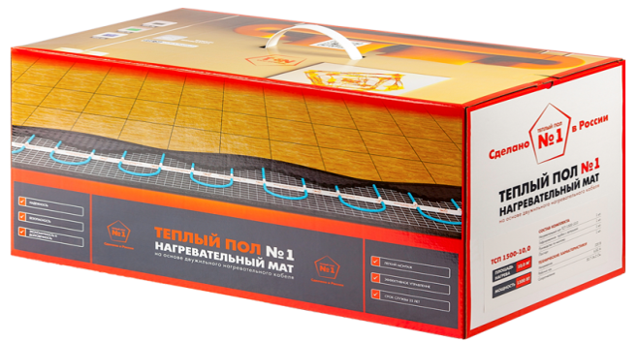 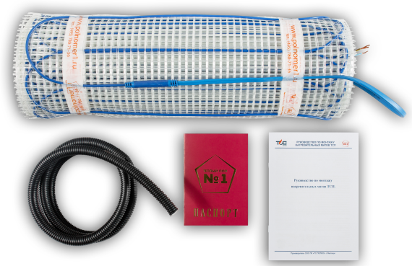
Тёплый пол №1 (РФ).
Артикул | Мат двужильный Тёплый пол №1, 150Вт/м.кв. Ø=3,6мм. | Ед. из. | S, м2 | W, Вт | Размер см | Заказ,шт | Цена без НДС ЗА 1ЕД | Цена с НДС ЗА 1 ЕД | Сумма

ТСП-75-0,5 | Нагревательный мат ТСП-75-0,5 | Шт | 0.5 | 75 | 50х100 |  | 27.2 | 32.61 | 0.00
ТСП-150-1,0 | Нагревательный мат ТСП-150-1,0 | Шт | 1.0 | 150 | 50х200 |  | 39.1 | 46.96 | 0.00
ТСП-225-1,5 | Нагревательный мат ТСП-225-1,5 | Шт | 1.5 | 225 | 50х300 |  | 44.6 | 53.48 | 0.00
ТСП-300-2,0 | Нагревательный мат ТСП-300-2,0 | Шт | 2.0 | 300 | 50х400 |  | 56.5 | 67.83 | 0.00
ТСП-375-2,5 | Нагревательный мат ТСП-375-2,5 | Шт | 2.5 | 375 | 50х500 |  | 67.4 | 80.88 | 0.00
ТСП-450-3,0 | Нагревательный мат ТСП-450-3,0 | Шт | 3.0 | 450 | 50х600
ТСП-525-3,5 | Нагревательный мат ТСП-525-3,5 | Шт | 3.5 | 525 | 50х700
ТСП-600-4,0 | Нагревательный мат ТСП-600-4,0 | Шт | 4.0 | 600 | 50х800
ТСП-675-4,5 | Нагревательный мат ТСП-675-4,5 | Шт | 4.5 | 675 | 50х900
ТСП-750-5,0 | Нагревательный мат ТСП-750-5,0 | Шт | 5.0 | 750 | 50х1000
ТСП-900-6,00 | Нагревательный мат ТСП-900-6,0 | Шт | 6.0 | 900 | 50х1200
ТСП-1050-7,0 | Нагревательный мат ТСП-1050-7,0 | Шт | 7.0 | 1050 | 50х1400
ТСП-1200-8,0 | Нагревательный мат ТСП-1200-8,0 | Шт | 8.0 | 1200 | 50х1600
ТСП-1350-9,0 | Нагревательный мат ТСП-1350-9,0 | Шт | 9.0 | 1350 | 50х1800
ТСП-1500-10,0 | Нагревательный мат ТСП-1500-10,0 | Шт | 10.00 | 1500 | 50х2000
ТСП-1800-12,0 | Нагревательный мат ТСП-1800-12,0 | Шт | 12.00 | 1800 | 50х2400
ТСП-1800-15,0 | Нагревательный мат ТСП-2250-15,0 | Шт | 15.00 | 2250 | 50х3000
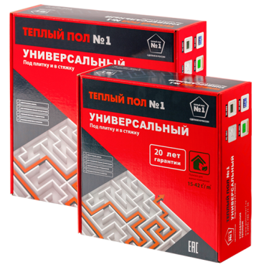 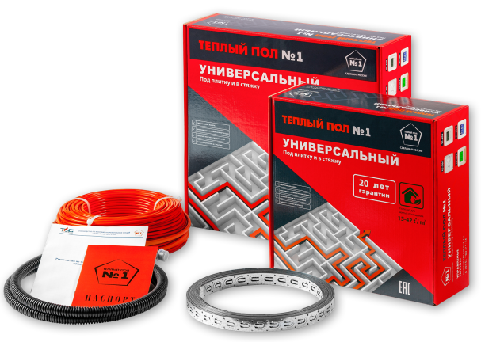
Артикул | Кабель двужильный Тёплый пол №1, 150Вт/м.кв. Ø=3,6мм. | Ед. из. | Длина L, м | W, Вт | S, м2 | Заказ,шт

СТСП-75 | Секция СТСП-75 | Шт | 5.30 | 75 | 0,5-0,7
СТСП-150 | Секция СТСП-150 | Шт | 10.6 | 150 | 1,0-1,4
СТСП-225 | Секция СТСП-225 | Шт | 16.0 | 225 | 1,5-2,0
СТСП-300 | Секция СТСП-300 | Шт | 21.4 | 300 | 2,0-2,7
СТСП-375 | Секция СТСП-375 | Шт | 26.8 | 375 | 2,5-3,4
СТСП-450 | Секция СТСП-450 | Шт | 32.1 | 450 | 3,0-4,1
СТСП-600 | Секция СТСП-600 | Шт | 42.8 | 600 | 4,0-5,5
СТСП-900 | Секция СТСП-900 | Шт | 64.3 | 900 | 6,0-8,2
СТСП-1200 | Секция СТСП-1200 | Шт | 80.0 | 1200 | 8,0-10,9
СТСП-1500 | Секция СТСП-1500 | Шт | 102.0 | 1500 | 10,0-13,6
СТСП-2000 | Секция СТСП-2000 | Шт | 143.0 | 2000 | 13,3-18,2

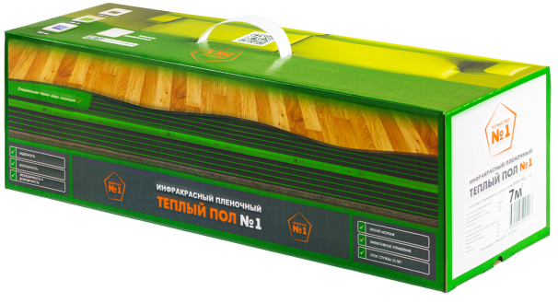 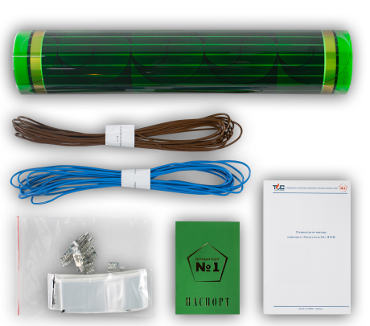
Артикул | Инфракрасный плёночный Тёплый пол №1 (плёнка-REXVA 0,338мм). Комплект. 220Вт/м.кв. | Ед. из. | S, м2 | W, Вт | Размер см | Заказ,шт

ПТСП-220-1,0 | ПТСП-220-1,0 | Шт | 1.0 | 220 | 50х200
ПТСП-440-2,0 | ПТСП-440-2,0 | Шт | 2.0 | 440 | 50х400
ПТСП-660-3,0 | ПТСП-660-3,0 | Шт | 3.0 | 660 | 50х600
ПТСП-880-4,0 | ПТСП-880-4,0 | Шт | 4.0 | 880 | 50х800
ПТСП-1100-5,0 | ПТСП-1100-5,0 | Шт | 5.0 | 1100 | 50х1000
ПТСП-1320-6,0 | ПТСП-1320-6,0 | Шт | 6.0 | 1320 | 50х1200
ПТСП-1540-7,0 | ПТСП-1540-7,0 | Шт | 7.0 | 1540 | 50х1400
ПТСП-1760-8,0 | ПТСП-1760-8,0 | Шт | 8.0 | 1760 | 50х1600
ПТСП-1980-9,0 | ПТСП-1980-9,0 | Шт | 9.0 | 1980 | 50х1800
ПТСП-2200-10,0 | ПТСП-2200-10,0 | Шт | 10.0 | 2200 | 50х2000
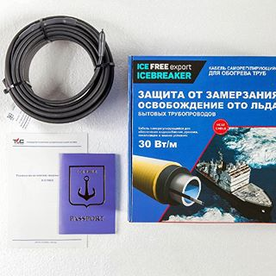
№ п/п | Кабель саморегулирующийся для обогрева труб (комплект) Тёплый пол №1, 17Вт/м. | Ед. из. | Длина L, м | W, Вт |  | Заказ,шт

1 | Секция нагревательная Ice Free | Шт | 1.0 | 17
2 | Секция нагревательная Ice Free | Шт | 2.0 | 34
3 | Секция нагревательная Ice Free | Шт | 3.0 | 51
4 | Секция нагревательная Ice Free | Шт | 4.0 | 68
5 | Секция нагревательная Ice Free | Шт | 5.0 | 85
6 | Секция нагревательная Ice Free | Шт | 6.0 | 102
7 | Секция нагревательная Ice Free | Шт | 7.0 | 119
8 | Секция нагревательная Ice Free | Шт | 8.0 | 136
9 | Секция нагревательная Ice Free | Шт | 9.0 | 153
10 | Секция нагревательная Ice Free | Шт | 10.0 | 170
11 | Секция нагревательная Ice Free | Шт | 12.0 | 204
12 | Секция нагревательная Ice Free | Шт | 15.0 | 255
13 | Секция нагревательная Ice Free | Шт | 20.0 | 340
ТЕРМОРЕГУЛЯТОРЫ
Терморегуляторы RTS, Е (Китай). 3600W. Гарантия 2 года
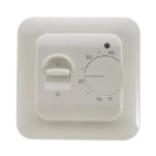 | Терморегулятор RTC 70.26,Механический терморегулятор
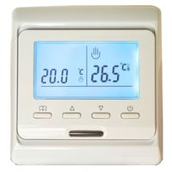 | Терморегулятор E 51.716, Програмируемый терморегулятор
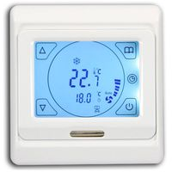 | Терморегулятор E 91.716,Програмируемый сенсорный терморегулятор
Терморегуляторы Тёплый пол №1 (РФ). 3600W. Гарантия 2 года
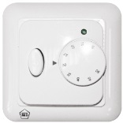 | ТС 201, механический
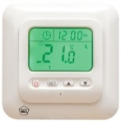 | ТС 401, непрограммируемый электронный
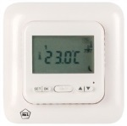 | ТС 402, программируемый
Терморегуляторы Priotherm (ГЕРМАНИЯ)
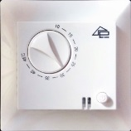 | Терморегулятор Priotherm PR-109, Механический терморегулятор
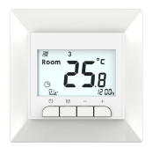 | Терморегулятор Priotherm PR-119, Програмируемый терморегулятор
Терморегуляторы Grand Meyer(ГОЛЛАНДИЯ)
MST-2 | Терморегулятор Grand Meyer MST-2,Механический терморегулятор
PST-2 | Терморегулятор Grand Meyer PST-2, Програмируемый терморегулятор
PST-1 | Терморегулятор Grand Meyer PST-1,Сенсорный терморегулятор

КАБЕЛЬ-КАНАЛ
WWW.HermanoElectric.by
моб.тел: +37533 3468915 (МТС) +375292966055(МТС) сайт: www.hermanoelectric.by e-mail: hermanoelectric@gmail.com

КАБЕЛЬНЫЙ КОРОБ ПОСТАВЛЯЕТСЯ ТОЛЬКО УПАКОВКАМИ |  |  | ИТОГО: | 0.00
Артикул | Наименование | ШТ/УПАК | Заказ,шт | Цена без НДС ЗА 1 ШТУКУ | Цена с НДС ЗА 1 ШТУКУ | Сумма

КБК12х12 | Кабельный короб 12х12мм 2,0м (2-й замок) | 40 |  | 0.48 | 0.58 | 0.00
КБК15х10 | Кабельный короб 15х10мм 2,0м (2-й замок) | 40 |  | 0.48 | 0.58 | 0.00
КБК16х16 | Кабельный короб 16х16мм 2,0м (2-й замок) | 40 |  | 0.68 | 0.82 | 0.00
КБК20х10 | Кабельный короб 20х10мм 2,0м (2-й замок) | 40 |  | 0.76 | 0.91 | 0.00
КБК25х16 | Кабельный короб 25х16мм 2,0м (2-й замок) | 40 |  | 0.96 | 1.15 | 0.00
...

EATON
WWW.HermanoElectric.by
моб.тел: +37533 3468915 (МТС) +375292966055(МТС) сайт: www.hermanoelectric.by e-mail: hermanoelectric@gmail.com

 |  |  | ИТОГО: | 0.00
Артикул | Наименование | КОЛ-ВО В УПАКОВКЕ | Заказ,шт | Цена без НДС | Цена с НДС | Сумма

Авт. выкл. PL4, тип C
293123 | Авт. выкл. PL4 1P 10А, тип С, 4.5кА, 1M | 12.000 |  | 4.03 | 4.84 | 0.00
293124 | Авт. выкл. PL4 1P 16А, тип С, 4.5кА, 1M | 12.000 |  | 4.07 | 4.89 | 0.00
293125 | Авт. выкл. PL4 1P 20А, тип С, 4.5кА, 1M | 12.000 |  | 4.03 | 4.84 | 0.00
293126 | Авт. выкл. PL4 1P 25А, тип С, 4.5кА, 1M | 12.000 |  | 4.96 | 5.95 | 0.00
293127 | Авт. выкл. PL4 1P 32А, тип С, 4.5кА, 1M | 12.000 |  | 5.10 | 6.12 | 0.00
...

LEGRAND
WWW.HermanoElectric.by
моб.тел: +37533 3468915 (МТС) +375292966055(МТС) сайт: www.hermanoelectric.by e-mail: hermanoelectric@gmail.com

 |  |  | ИТОГО: | 0.00
Артикул | Наименование | КОЛ-ВО В УПАКОВКЕ | Заказ,шт | Цена без НДС | Цена с НДС | Сумма

 | Авт. выкл. RX3, тип C
419662 | Авт. выкл. Legrand RX3 1P C 10A 4,5кА 1M | 12 |  | 3.31 | 3.97 | 0.00
419664 | Авт. выкл. Legrand RX3 1P C 16A 4,5кА 1M | 12 |  | 3.17 | 3.80 | 0.00
419665 | Авт. выкл. Legrand RX3 1P C 20A 4,5кА 1M | 12 |  | 3.51 | 4.21 | 0.00
419666 | Авт. выкл. Legrand RX3 1P C 25A 4,5кА 1M | 12 |  | 3.47 | 4.16 | 0.00
419667 | Авт. выкл. Legrand RX3 1P C 32A 4,5кА 1M | 12 |  | 3.97 | 4.77 | 0.00
...

ABB
WWW.HermanoElectric.by
моб.тел: +37533 3468915 (МТС) +375292966055(МТС) сайт: www.hermanoelectric.by e-mail: hermanoelectric@gmail.com

 |  |  | ИТОГО: | 0.00
Артикул | Наименование | КОЛ-ВО В УПАКОВКЕ | Заказ,шт | Цена без НДС | Цена с НДС | Сумма

 | Авт. выкл. ABB серии S 200
2CDS251001R0984 | Авт. выкл. S 201 1P С 0,5А 6кА 1M | 10 |  | 8.93 | 10.72 | 0.00
2CDS251001R0985 | Авт. выкл. S 201 1P С 1,6А 6кА 1M | 10 |  | 8.93 | 10.72 | 0.00
2CDS251001R0986 | Авт. выкл. S 201 1P С 10А 6кА 1M | 10 |  | 5.99 | 7.19 | 0.00
2CDS251001R0987 | Авт. выкл. S 201 1P С 16А 6кА 1M | 10 |  | 5.44 | 6.53 | 0.00
2CDS251001R0988 | Авт. выкл. S 201 1P С 1А 6кА 1M | 10 |  | 8.93 | 10.72 | 0.00
...

